2020_02_data
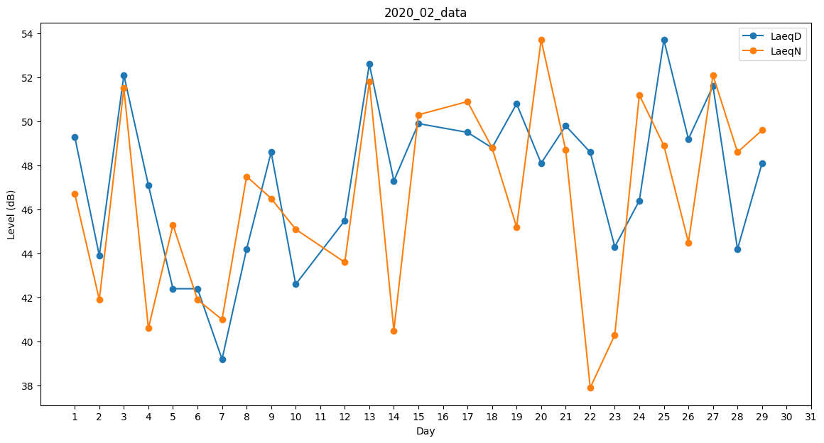
Day | LaeqD | LaeqN
1 | 49.3 | 46.7
2 | 43.9 | 41.9
3 | 52.1 | 51.5
4 | 47.1 | 40.6
5 | 42.4 | 45.3
6 | 42.4 | 41.9
7 | 39.2 | 41
8 | 44.2 | 47.5
9 | 48.6 | 46.5
10 | 42.6 | 45.1
11 | 49.7 | 0
12 | 45.5 | 43.6
13 | 52.6 | 51.8
14 | 47.3 | 40.5
15 | 49.9 | 50.3
16 | 47.4 | 0
17 | 49.5 | 50.9
18 | 48.8 | 48.8
19 | 50.8 | 45.2
20 | 48.1 | 53.7
21 | 49.8 | 48.7
22 | 48.6 | 37.9
23 | 44.3 | 40.3
24 | 46.4 | 51.2
25 | 53.7 | 48.9
26 | 49.2 | 44.5
27 | 51.6 | 52.1
28 | 44.2 | 48.6
29 | 48.1 | 49.6

